注意書き
ユーザー登録をお願いいたします。

この度は当社製品をご購入いただき誠にありがとうございます。
ケルヒャー ジャパン株式会社では、十分なアフターサービスを提供するために、
当社業務用製品をご購入いただいたお客様にユーザー登録をお願いしております。

ユーザー登録いただいたお客様限定

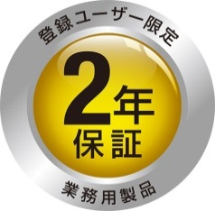
ご購入日から１年間の保証期間を
ご購入日から２年間に延長いたします

そのほか、お得なキャンペーンや新製品のご案内をお送りします。
ぜひご登録ください。

登録の仕方

「お客様登録データ」シートに必要事項をご記入の上、メールに添付して下記へご送付ください。

送付先：ケルヒャー ジャパン株式会社 サービスフロント
メールアドレス：service@karcher.co.jp ※件名「業務用製品ユーザー登録」とご記入ください。
TEL : 022-344-3164 FAX : 022-345-0096

登録にあたっての注意事項

ご購入から30日以内にご登録ください。

ご登録には製品名とシリアルナンバーが必要です。 製品名とシリアルナンバーの確認方法は下記をご覧ください。

2台以上ご購入いただいた場合も1台ずつご登録ください。

詳しい保証内容については製品に同梱の保証書をご覧ください。

製品名とシリアルナンバーの確認方法

ラベル拡大図
製品名：アルファベットで始まる文字列です。
製品番号：1で始まる数字です。
シリアルナンバー：S/Nで始まる数字です。
製品名とシリアルナンバーは、製品及び
外箱に貼られている銀色のラベルに記載
されています。

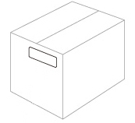
Made in Germany
HD 4/8 C 1.520-xxx.0
100V 1 ~ 50Hz 1,4kW IPX5
6,7l/min 8Mpa max. 10MPa max. 60°C nozzle 034
Alfred Kärcher GmbH & Co.KG, P.O.Box 160, 71349 Winnenden, Germany
製品名
シリアルナンバー
S/N:XXXXXX
製品番号

ラベル
ラベル
※ラベルの表記は機種により若干異なります。

